상품제안서
파카 벡터 스텐레스 스틸 CT 수성펜 R | 상품코드: F26472

 |  |  |  |  |  |  | 02-412-0044 | www.easy1.co.kr
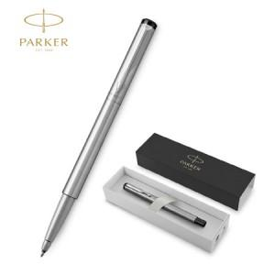

【상세/제작정보】 | 기본수량 미만 인쇄비 추가. 포장,쇼핑백,라벨지 별도문의.

【인쇄/포장옵션】 | 레이저 / 포장불가능

【공급단가】 | 수량 | 100~ | 300~ | 500~ | 1,000~ | 3,000~
*VAT별도 | 단가 | 24,870원 | 24,470원 | 23,880원 | 23,280원 | 22,880원

【상품 URL】 | http://www.easy1.co.kr/src/goods_detail.php?gdno=26472

